ADNPBP - 98634
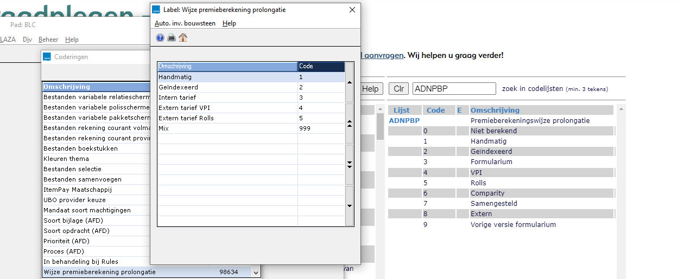

14569 Perc. collectiviteitfactor
Label voor externe koppelingen.
Factor van de collectiviteitskorting of -toeslag. Factor waarmee gerekend wordt tbv aangepaste tarieven binnen een collectief.
In BOAF (AFD-mappingbeheer) is het label 14569 gekoppeld aan AFD-attribuut PP_COLFACT.

ALG04720 - BEDRAGENTARIFFERING ANVA |  | LNK-A47-BRUTO-PREMIE | TARIEF-BEDRAG | BEPAALDE-PREMIE

ALG04730 - PERCENTAGETARIFFERING ANVA | BASIS-BEDRAG | LNK-A47-BRUTO-PREMIE |  | BEPAALDE-PREMIE
 |  |  |  | BEPAALDE-PREMIE-BASIS

